First page
PSA PEUGEOT CITROEN
Référence/Reference :
01843_25_00535

Fournisseur/Supplier : |  |  | DIRECTION RECHERCHE ET DEVELOPPEMENT RESEARCH AND DEVELOPMENT DIVISION
xxxxxxxx

 | MATRICE DE CONFORMITE CONFORMITY MATRIX

 | DM17F (CD DEH)

Rédacteur / Writer |  | Vérificateur / Verifier |  | Approbateur / Approved by
Nom/Name : SOUAD NISSABOURI |  | Nom/Name : Melissa BONNARDEL |  | Nom/Name : SEBASTIEN WEBER
Entité/Entity : EXE/PDT/SWE/CKPT/CIDI |  | Entité/Entity : EXE/PDT/SWE/CKPT/CIDI/DICD |  | Entité/Entity : EXE/PDT/SWE/CKPT/CIDI
Date/Date : | Signature/Signature : | Date/Date : | Signature/Signature : | Date/Date : | Signature/Signature :

Rédacteur / Writer |  | Vérificateur / Verifier |  | Approbateur / Approved by
Nom/Name : |  | Nom/Name : |  | Nom/Name :
Entité/Entity : |  | Entité/Entity : |  | Entité/Entity :
Date/Date : | Signature/Signature : | Date/Date : | Signature/Signature : | Date/Date : | Signature/Signature :

HISTORIQUE / HISTORY

Indice / Index | Date / Date | Nature des modifications / Nature of the modifications
1.0 | 2025-12-12 | CCB_BRAIN_0060_A_00 : Pack RFQ v1 DM17F - DM17F

Matrice de Conformité Conformity matrix |  | Référence / Reference |  | Version / Version | Confidentialité / Confidentiality
DM17F (CD DEH) |  | 01843_25_00535 |  | 1.0 | Usage interne / Internal use
 |  | Projet(s) / Project(s) | Découpage PSA / PSA Breakdown | Site / Site | Page / Page
 |  | Tout projet / Any project | / | SX/VV | /

CE DOCUMENT EST LA PROPRIETE DU GROUPE STELLANTIS ET NE PEUT ETRE REPRODUIT OU COMMUNIQUE SANS SON AUTORISATION THIS DOCUMENT IS THE PROPERTY OF STELLANTIS GROUP AND MAY NOT BE REPRODUCED OR DISCLOSED WITHOUT ITS AUTHORIZATION

Help2
Retour |  | Aide "Application & Conformity matrix" |  |  | Aide Générale

Le rôle de l'onglet "Application & Conformity matrix"
Cet onglet contient 2 parties : - Une partie « Etat réel » (Photo) des documents (liste des exigences avec indice, indice de normes, indice des documents amonts applicables (CAN, DIAG)) à chaque date de figeage pour livraison (partie Orange) - Une partie « Applicative Projet » à chaque date de figeage pour livraison -> indice des exigences et documents à réellement appliquer sur l‘organe. Cette partie est encore scindée en deux parties : une correspondant à la matrice d'application des exigences et documents (partie Verte) et l'autre correspondant à la matrice de conformité (partie Jaune).
Le nombre de matrice d'application/conformité propre à un organe donné, dependra de l'organe et du nombre de référents fonctions ISD impliqués. Chaque rédacteur de STO remplira conjointement avec le CD la partie applicative de la matrice d’application/conformité correspondante à la STO avant livraison. Le CD est pilote et garant du remplissage de chacune des matrices par tous les contributeurs PSA à la date de livraison.

Le mode de fonctionnement

 | Description des lignes

 | Lignes | Description des lignes | Service PSA contributeur | 02017_16_05371_ComplianceMatrixProcess
 | GEN | Liste des exigences de la ST Générique de l'organe. Les exigences taguées en Violet sont des exigences avec paramètres propre à chaque projet applicateur dont les valeurs sont spécifiées sous forme d'exigences dans l'onglet "Specific parameters" |  |  | Current version : 1.0
 | 3.2 Documents applicables (ST GEN) | Liste de tous les documents applicables à l'organe (Normes, STE, …)
 | FCT | Liste de toutes les exigences d'une ou plusieurs ST Fonctionnelles applicables à l'organe
 | Messageries réseaux (CAN, LIN, DIAG) | Liste des messageries appliquées à l'organe
 | Libellés | Fichier contenant l'ensemble des libellés de l'organe (traduit ou non)
 | IHM | Liste de toutes les exigences d'une ou plusieurs ST IHM applicables à l'organe |  |  | Extract :
 | Base graphique IHM | Liste de toutes les exigences ou documents correspondant à la base graphique IHM de l'organe
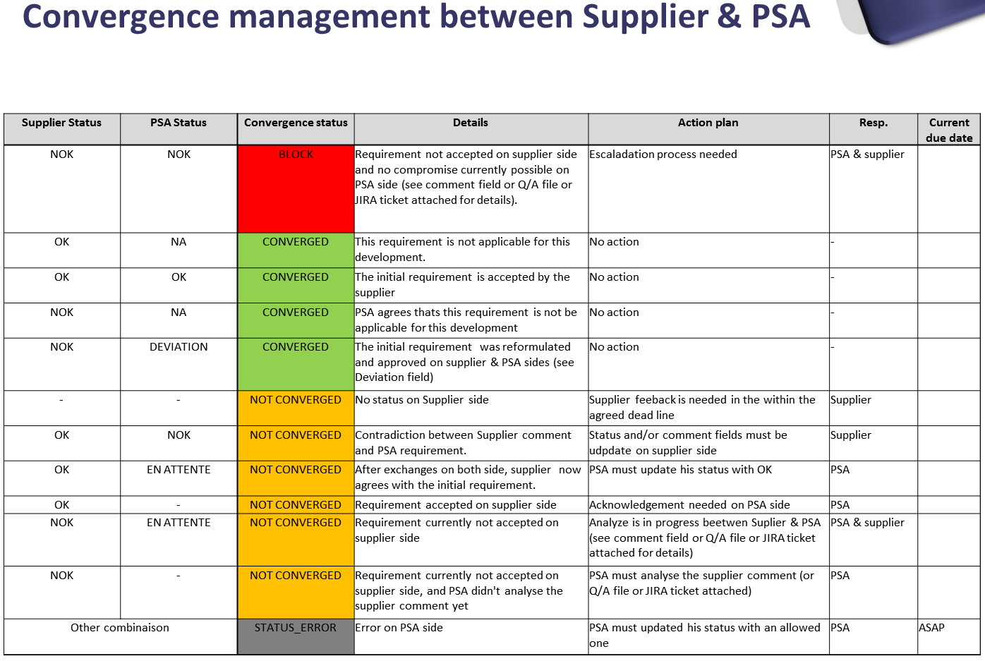
 | Polices | Référence des polices utilisées

 | Description des colonnes

 | Colonnes | Description des colonnes | Contributeur
 | Liste des documents et exigences applicables | Cette colonne liste toutes les exigences (sans version) de tous les documents applicables ainsi que les documents applicables à l'organe | PSA
 | Référence | Référence des documents | PSA
 | Responsable PSA de validation | Permet de renseigner l'entité responsable de la validation de l'exigence/document en question afin de facilité la création du Plan de Validation Organe (PVO). | PSA
 | Version | Indique la version "réelle" de chaque exigence à la date de figeage des spécifications. | PSA
 | Descriptif de la dernière version de l'exigence pour information uniquement (optionnel) | Cette colonne permet de renseigner, à titre informatif uniquement, un extrait du descriptif de la dernière version de l'exigence. Le remplissage de cette colonne est optionnel et libre choix est donné au référent de la ST concernée de la renseigner ou non. | PSA
 | Version applicable | Indique la version applicable de chaque exigence ou de chaque document (Norme, …). Le Statut "NA" devra être renseigné pour les exigences supprimées | PSA
 | Conformité / Commentaires | Le fournisseur indique son engagement sur la tenue de chaque exigence ou l'applicabilité de chaque document (Statut OK ou NOK). Des commentaires / justifications doivent être rajoutés à chaque statut. | FNR
 | Statut PSA / Commentaires | PSA indique son statut (OK, NOK, NA, DEVIATION, EN ATTENTE) en face de chaque statut "Conformité" renseigné par le fournisseur. Des commentaires peuvent être rajoutés à chaque statut. En cas de DEVIATION, le champ Commentaires contiendra le lien DocInfo vers la note technique de justification du fournisseur | PSA
 | Version appliquée / Statut Test FNR / Référence Test / Commentaires | Le fournisseur renseignera ces colonnes à chaque livraison de pièces à PSA . Le fournisseur indique les versions d'exigences et de documents appliqués et si elles ont été testées ou non et renseigne sa référence de test interne. Des commentaires peuvent être rajoutés à chaque statut. | FNR

 | Code couleur / Color code (Colonne "Version" et "Version applicable" / "Version" and "Applicable version" Column)
 |  | Erreur de régression dans la version de l'exigence/document par rapport à la précédente livraison Error of regression in the version of the requirement/document compared to the preceding consignment
 |  | Exigence/document supprimé ou non applicable Requirement/document not applicable or removed
 |  | Evolution de la version d'exigence/document par rapport à la précédente livraison Evolution of the version of requirement/document compared to the preceding consignment

 |  | Aide "Specific Parameters"

Cet onglet contient des exigences applicatives à un projet donné qui précisent les paramètres.

